尚須修正事項
編號 | 問題描述 | 需修正／補充事項 | 計畫書頁碼 | 計畫書截圖畫面
1 | 計畫書內文未依範本格式撰寫 | 計畫書內文請依範本格式撰寫 | 計畫書摘要表續；第一部分
2 | 預定進度表出現「A.A」「A1.A1」「B1.B1」等重複編碼；第一部分以A1／A2代表兩個工作項目，第二部分卻以A1／A2代表同一工作項目的階段與結案查核點，容易錯誤對照。 | 請刪除重複前綴，區分「工作項目代碼」與「查核點編號」，建立逐項對照。同步修正第一部分甘特圖、分項說明、第二部分進度表、查核點。 | 1-18～1-21；2-1～2-2、2-6 | 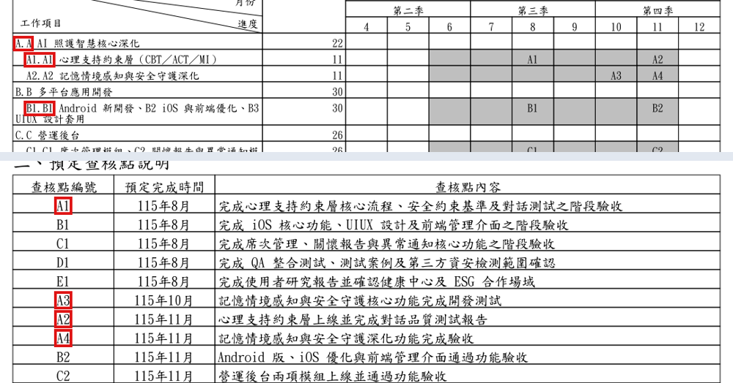

3 | 第一部分B3有9月與10月兩種驗收時間；E1有8月與9月兩種時間。A1、B1、C1、D1等在第一部分多標11月，第二部分則為8月階段查核；第一部分的B3及S查核點未在第二部分單獨對應。 | 請先確定各工作項目的階段與結案查核日期，統一甘特圖、分項說明、風險對策及正式查核表。若B3或S併入其他查核點，請註明對應編號與交付成果。 | 1-18～1-21、1-34；2-2 | 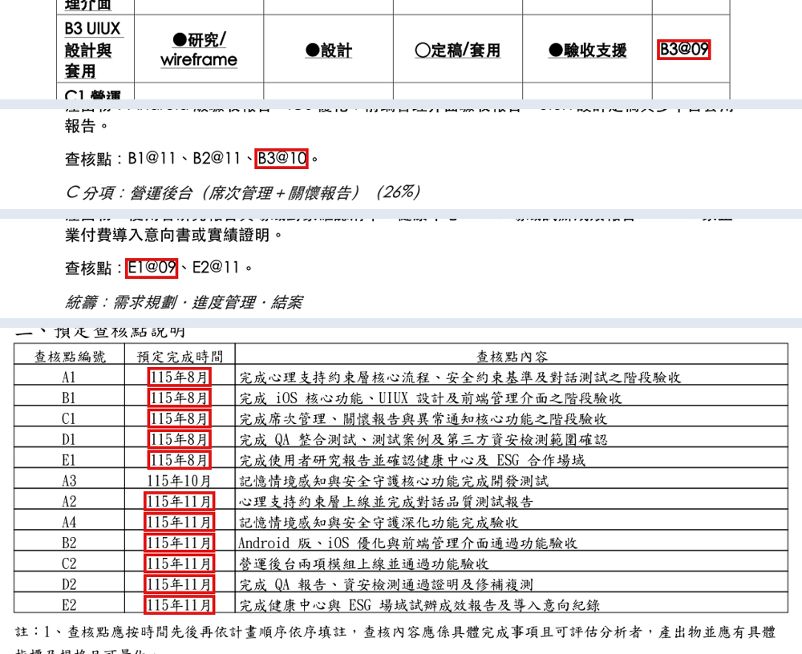

4 | 第一部分累計進度為7月15%、8月35%、9–10月82%、11月100%；第二部分僅列第二季0%、第三季60%、第四季100%，無法直接對照。 | 第一部分及第二部分需統一權重計算依據；6/25起執行的話第二季進度百分比不應為0%。 | 1-17、1-19、1-21；2-1

5 | 正式查核點多僅寫「完成」、「通過驗收」及報告名稱，未列可判定達標的數量／規格。第一部分正文的2–3家導入、600人使用、99.5%可用性及Trust AI指標未完整帶入查核表。 | 請逐點並量化列出交付物、數量、測試方法及通過門檻。另將第一部分正文提及的期中及結案Trust AI指標對應至具體查核點。 | 1-16、1-27～1-28；2-2 | 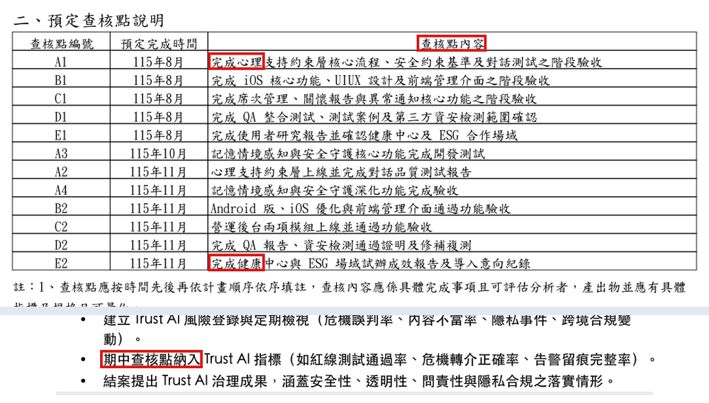

6 | D分項經費說明仍寫資安經費約占8.5%，計畫資訊安全經費運用表則列8.20%。無法直接對照。 | D分項經費說明與計畫資訊安全經費表內容需一致。 | 1-21～1-22、1-25～1-26；2-9 | 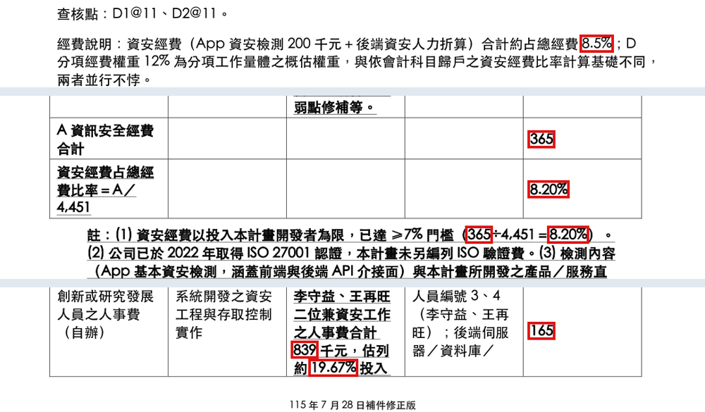

7 | 核心架構採Gemini Live與Claude Sonnet，但預算只明列開發工具Claude＋Codex及Gemini API；未區分開發工具訂閱與產品運作所需Claude API。GPU租金40千元／月亦未載規格及用量依據。 | 請拆列開發工具的方案、帳號數及單價；產品端各模型API的用量、計價單位與試辦期需求；GPU型號、數量、時數及對應工作。 | 1-14；2-12 | 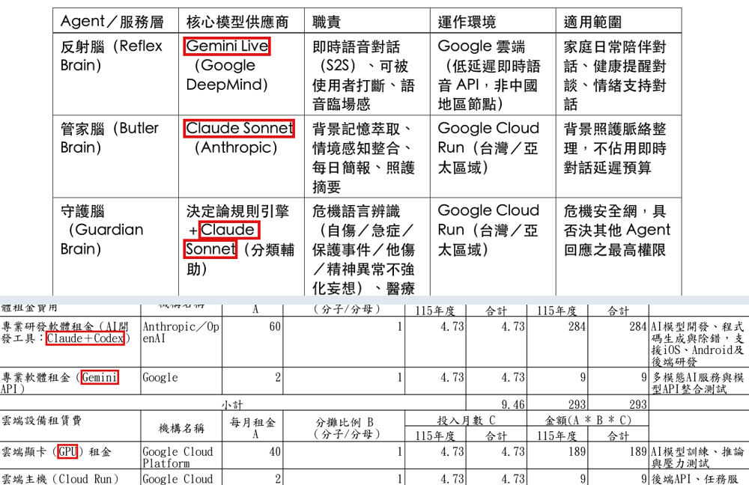

8 | 人事費表中「依人事異動及44人月整數限制調整」備註，但本版總人月為53.16，已採小數人月計算，屬舊版文字未更新。 | 請協助確認是否需刪除或改寫44人月整數限制的註記。 | 2-9；1-4、3-1

9 | 參與計畫人員簡歷表僅第一人列出全部工作項目，後續人員未逐人列出對應代碼。 | 請逐人補列工作項目代碼、具體任務與成果。明確指定Android、iOS及前端實作主責。 | 1-17、1-20；2-6～2-7 | 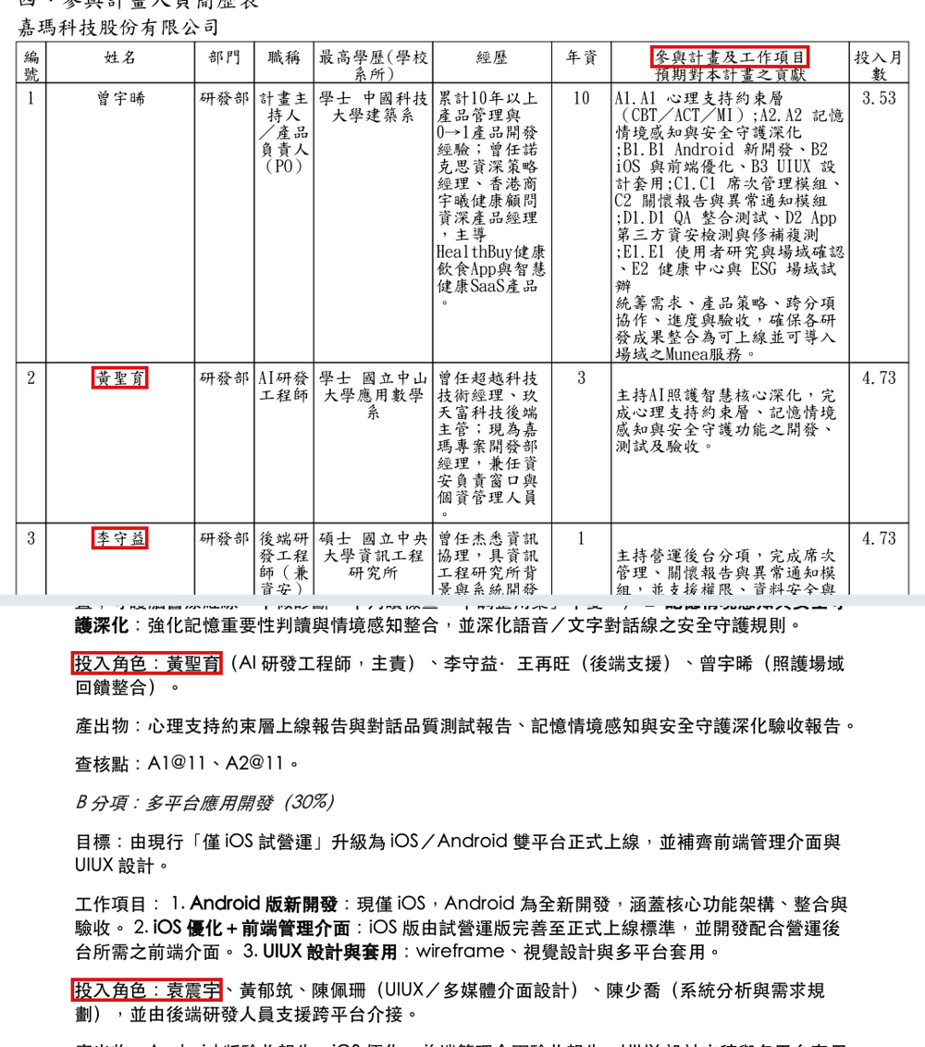

10 | 計畫期間相同，但摘要表記載共4.7個月，其他頁記載共5個月，無法直接對應。 | 請統一期程寫法。 | 摘要表；1-1、1-4；2-9、2-12 | 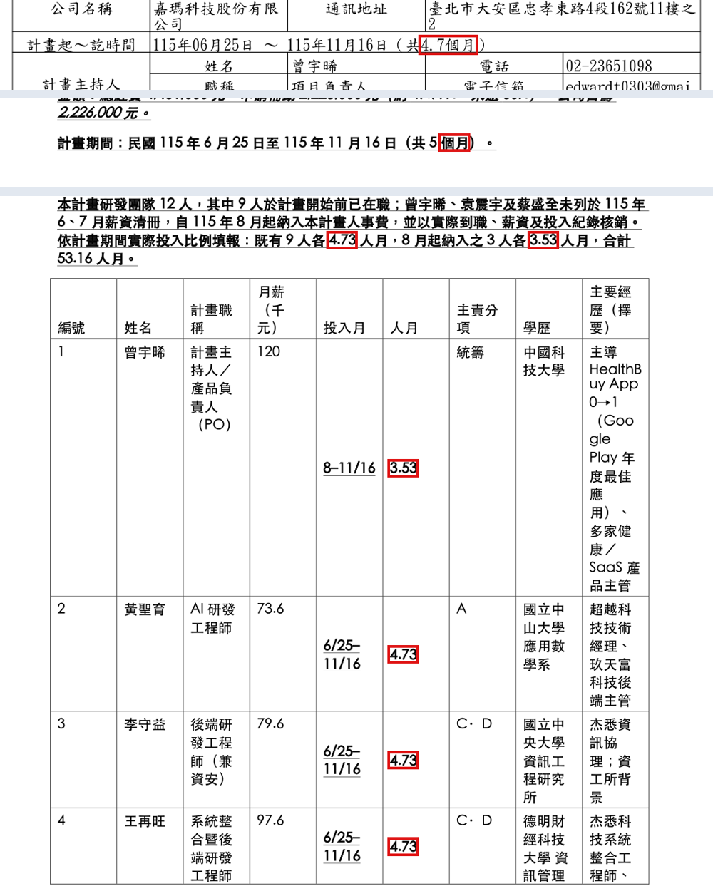

11 | 計畫申請及簽約時不需於計畫書中附上薪資清冊。 | 請協助移除附件三及附件四之薪資清冊。 | 3-5；3-6

